Estadísticas
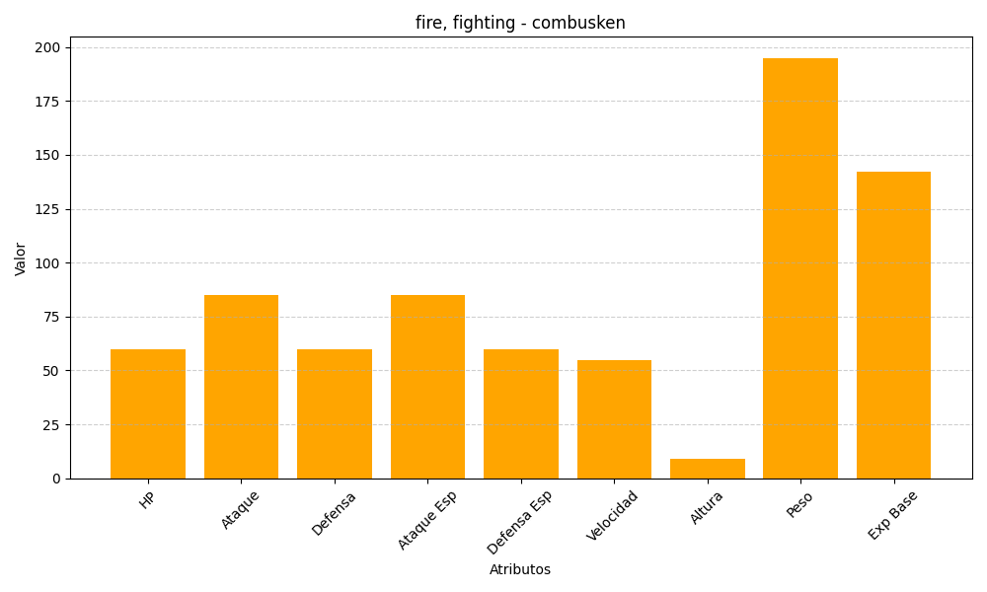
ID | Nombre | Tipo | HP | Ataque | Defensa | Ataque Especial | Defensa Especial | Velocidad | Altura | Peso | Experiencia Base
256 | combusken | fire, fighting | 60 | 85 | 60 | 85 | 60 | 55 | 9 | 195 | 142

